Sheet1
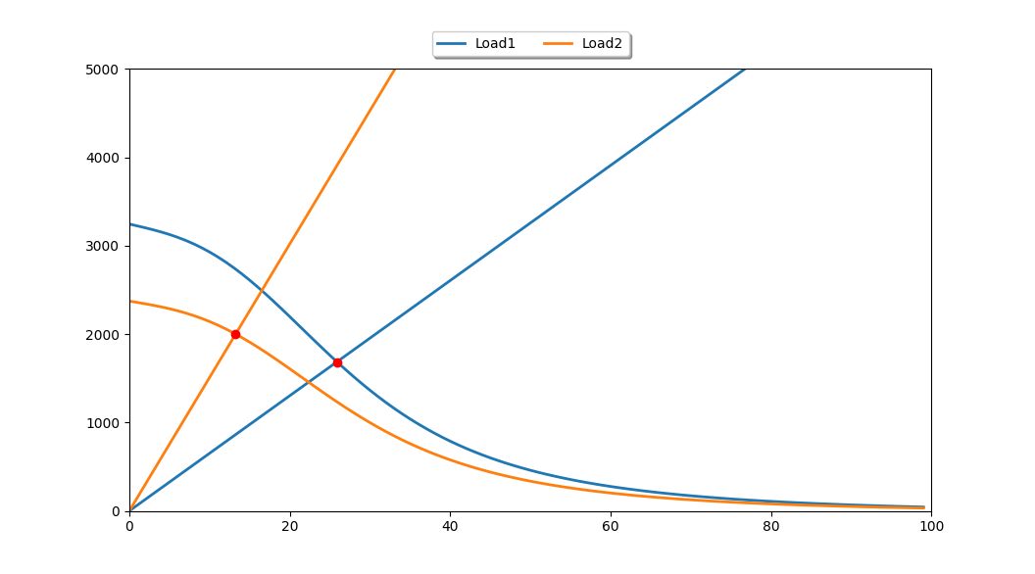

 | Value | Unit | Meas(0)/Calc(1)
id | 09550731-92e7-11ec-8c47-c0b6f95b1bc1 | 0 | W
VO2 | 1.5 | l/min | 1
HR | 0 | bpm | 0
Sv | 0 | l | 1
Q | 13 | ml/min | 1
Hb | 13 | g/l | 0
SaO2 | 99 | % | 0
CaO2 | 20.516023256 | ml/l | 0
SvO2 | 0.47551690904 | % | 0
CvO2 | 9.8542585499 | ml/l | 0
CavO2 | 10.661764706 | ml/l | 0
QaO2 | 3244.3943753 | ml/min | 0
T | 37 | °C | 0
pH | 7.4 | 0 | 0
PvO2 | 25.879812381 | mmHg | 0
DO2 | 32.574550518 | ml/min/mmHg | 1
VO2 | 2 | ml/min | 0
HR | 0 | bpm | 0
Sv | 0 | ml | 0
Q | 13 | l/min | 0
Hb | 13 | g/l | 0
SaO2 | 99 | % | 0
CaO2 | 16.196860465 | ml/l | 0
SvO2 | 0.15562313151 | % | 0
CvO2 | 2.5460668143 | ml/l | 0
CavO2 | 13.650793651 | ml/l | 0
QaO2 | 2373.0283937 | ml/min | 0
T | 37 | °C | 0
pH | 7.4 | 0 | 0
PvO2 | 13.248582506 | mmHg | 0
DO2 | 75.479772988 | ml/min/mmHg | 1
VO2 | 1.5 | l/min | 1
HR | 0 | bpm | 0
Sv | 0 | l | 1
Q | 13 | ml/min | 1
Hb | 13 | g/l | 0
SaO2 | 99 | % | 0
CaO2 | 20.516023256 | ml/l | 0
SvO2 | 0.47551690904 | % | 0
CvO2 | 9.8542585499 | ml/l | 0
CavO2 | 10.661764706 | ml/l | 0
QaO2 | 3244.3943753 | ml/min | 0
T | 37 | °C | 0
pH | 7.4 | 0 | 0
PvO2 | 25.879812381 | mmHg | 0
DO2 | 32.574550518 | ml/min/mmHg | 1
VO2 | 2 | ml/min | 0
HR | 0 | bpm | 0
Sv | 0 | ml | 0
Q | 13 | l/min | 0
Hb | 13 | g/l | 0
SaO2 | 99 | % | 0
CaO2 | 16.196860465 | ml/l | 0
SvO2 | 0.15562313151 | % | 0
CvO2 | 2.5460668143 | ml/l | 0
CavO2 | 13.650793651 | ml/l | 0
QaO2 | 2373.0283937 | ml/min | 0
T | 37 | °C | 0
pH | 7.4 | 0 | 0
PvO2 | 13.248582506 | mmHg | 0

